关系图
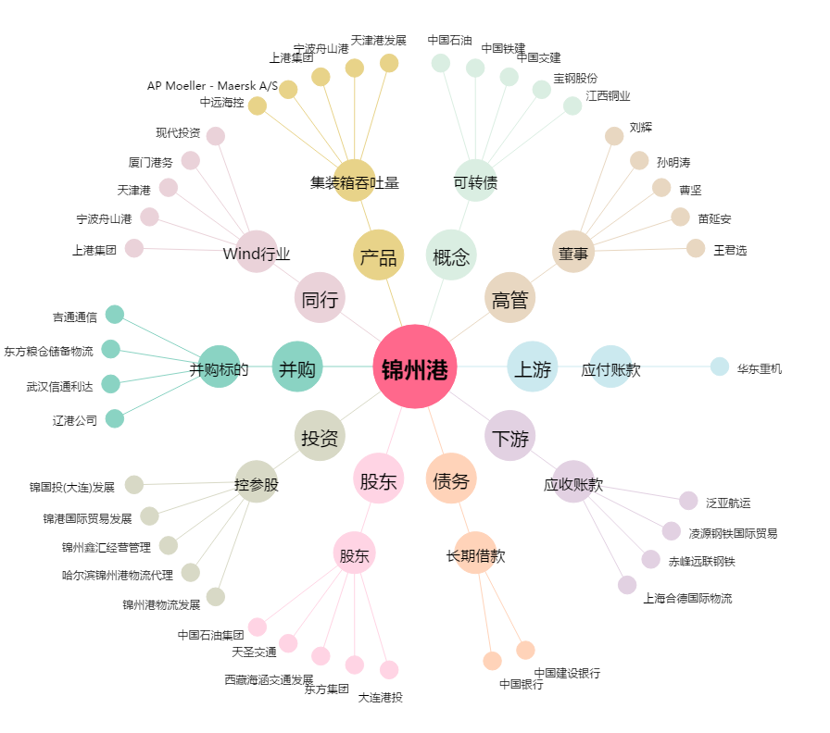
锦州港[600190.SH] - 关系概览图

